Tabele zbiorcze
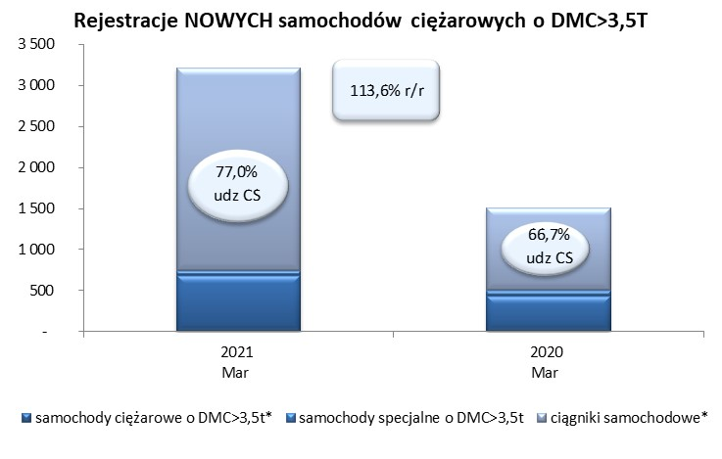
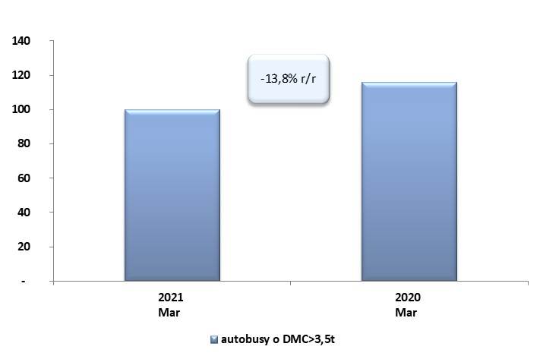
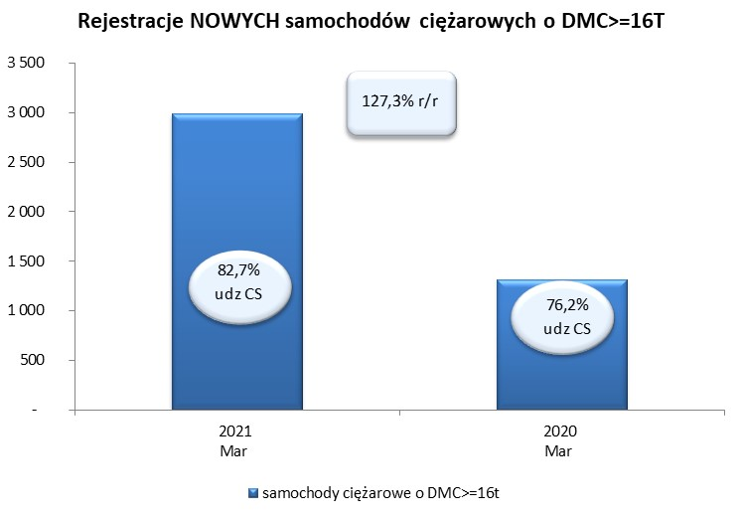
 |  |  |  |  |  | 06/04/2021
PZPM na podstawie danych CEP |  |  |  |  |  | sztuki
PIERWSZE REJESTRACJE NOWYCH POJAZDÓW UŻYTKOWYCH O DMC>3,5T
 | 2021 Mar | 2020 Mar | % zmiana r/r | 2021 Sty - Mar | 2020 Sty - Mar | % zmiana r/r
SAMOCHODY CIĘŻAROWE - RAZEM | 3,213 | 1,504 | 113.6% | 7,468 | 4,710 | 58.6%
samochody ciężarowe o DMC>3,5t* | 682 | 439 | 55.4% | 1,523 | 1,077 | 41.4%
samochody specjalne o DMC>3,5t | 57 | 62 | -8.1% | 187 | 174 | 7.5%
ciągniki samochodowe* | 2,474 | 1,003 | 146.7% | 5,758 | 3,459 | 66.5%
AUTOBUSY - RAZEM | 100 | 116 | -13.8% | 307 | 392 | -21.7%
RAZEM POJAZDY UŻYTKOWE | 3,313 | 1,620 | 104.5% | 7,775 | 5,102 | 52.4%
*/ Nie uwzgledniono rejestracji własnych marek krajowych producentów

